عمود بر لبه
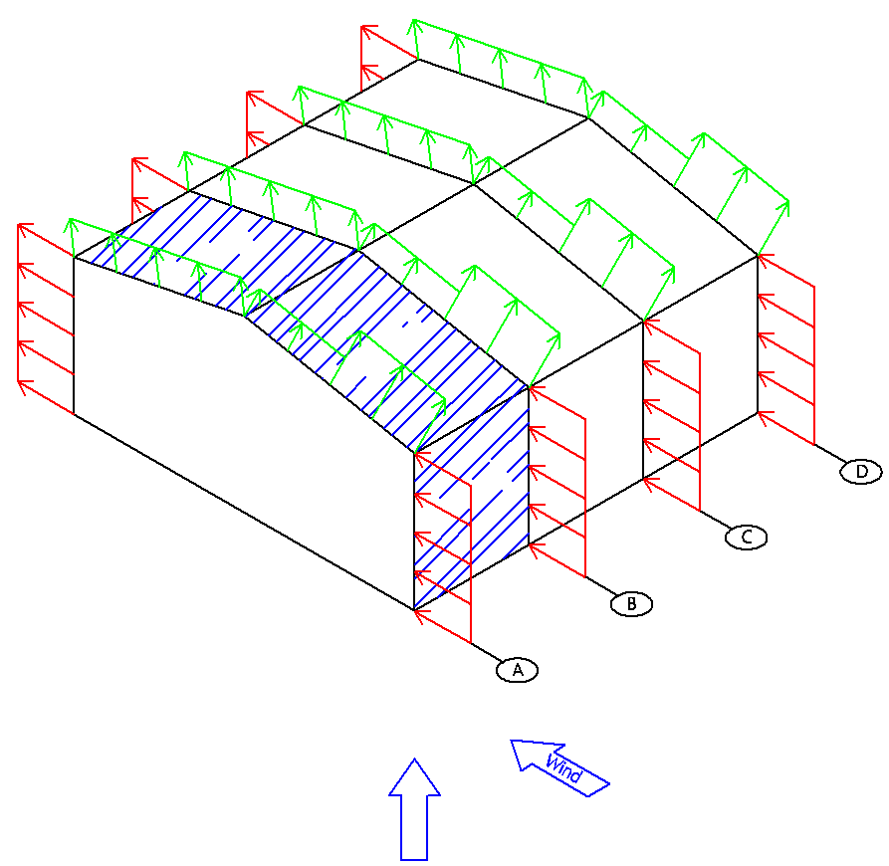
𝐾𝑁/𝑚^2
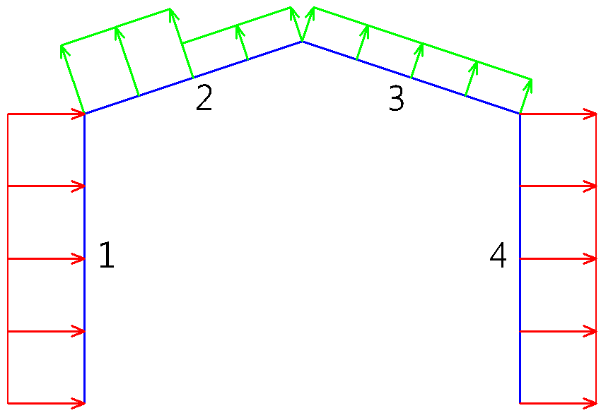
ساختمان بازشو بزرگِ دائمی | ندارد |  | -0.3 | 0.45 |  |  |  |  |  |  |  | باز | 0.98
زمین ساختگاه | باز | 0.97914836236 | ورودی ها |  |  | شیت دوم را نیز ملاحظه بفرمایید |  |  |  | 0.496 | 0.8 | متراکم | 0.7
فشار مبنای باد | 0.741 |  |  |  |  |  |  |  |  | 0.613 | 1 | باز | 0.98 |  |  |  |  | دارد | -0.7 | 0.7
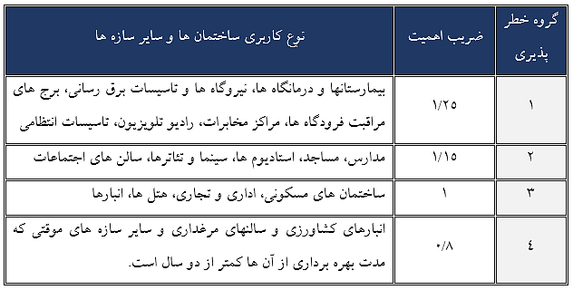
ضریب اهمیت ساختمان | 1 |  |  |  |  |  |  |  |  | 0.741 | 1.15 |  |  |  |  |  |  | ندارد | -0.3 | 0.45
ارتفاع شانه | 8 | متر |  |  |  |  |  |  |  | 1.036 | 1.25
ارتفاع رأس | 10 | متر
عرض دهانه سوله | 20
فاصله قابها | 6 | 1 | 2 | 3 | 4
شماره قاب | A | 2.82 | -4.35 | -1.57 | -2.11 | کیلونیوتن بر متر
 | B | 4.69 | -7.18 | -3.28 | -3.53
 | C | 3.72 | -5.66 | -3.41 | -2.85
 | D | 1.86 | -2.83 | -1.71 | -1.43

$$C_{e}$$
$C_{e}$min
میانگین ارتفاع | 9 |  |  |  |  | ویرایش هفتم
 | 0.64 | 0.98 |  |  | تهیه کننده ؛ سیدصادق علوی
 | 0.7 | 0.90 | خروجی ها |  | طراح، مدرس و مؤلف در زمینۀ سوله
 | 0.7 | 0.98 |  |  |  | sadeghalavi@yahoo.com
زاویۀ شیب بام | 11.315669036
شیب بام | 0.2
نسبت | 0.4210446024

 |  |  |  |  |  |  |  |  |  |  |  | فشار خالص
 |  |  |  |  |  |  | 0.65299404286 |  |  |  |  |  | -0.43532936191
 | 6 | 1 | 2 | 3 | 4 |  | case 1 | 1 | 2 | 3 | 4 |  |  | case 2 | 1 | 2 | 3 | 4
 | A | 1.50 | 2.00 | 1.30 | 1.20 | 1.9589821286 | A | 4.78 | -2.39 | 0.39 | -0.15 | کیلونیوتن بر متر | -1.3059880857 | A | 1.52 | -5.66 | -2.88 | -3.41 | کیلونیوتن بر متر
20 | B | 2.50 | 3.30 | 2.20 | 2.00 | 3.9179642572 | B | 8.60 | -3.26 | 0.64 | 0.38 |  | -2.6119761714 | B | 2.07 | -9.79 | -5.89 | -6.15
 | C | 2.00 | 2.60 | 1.80 | 1.60 | 3.9179642572 | C | 7.64 | -1.74 | 0.50 | 1.07 |  | -2.6119761714 | C | 1.11 | -8.27 | -6.03 | -5.46
 | D | 1.00 | 1.30 | 0.90 | 0.80 | 1.9589821286 | D | 3.82 | -0.87 | 0.25 | 0.53 |  | -1.3059880857 | D | 0.56 | -4.14 | -3.01 | -2.73

 |  |  |  |  |  |  | .توجه داشته باشید که سازه بایستی 2 بار با 2 حالت بار جداگانه بارگذاری شود. بدیهی است به ازاء هر حالت یک ترکیب بارگذاری جداگانه نیاز خواهیم داشت

موازی لبه
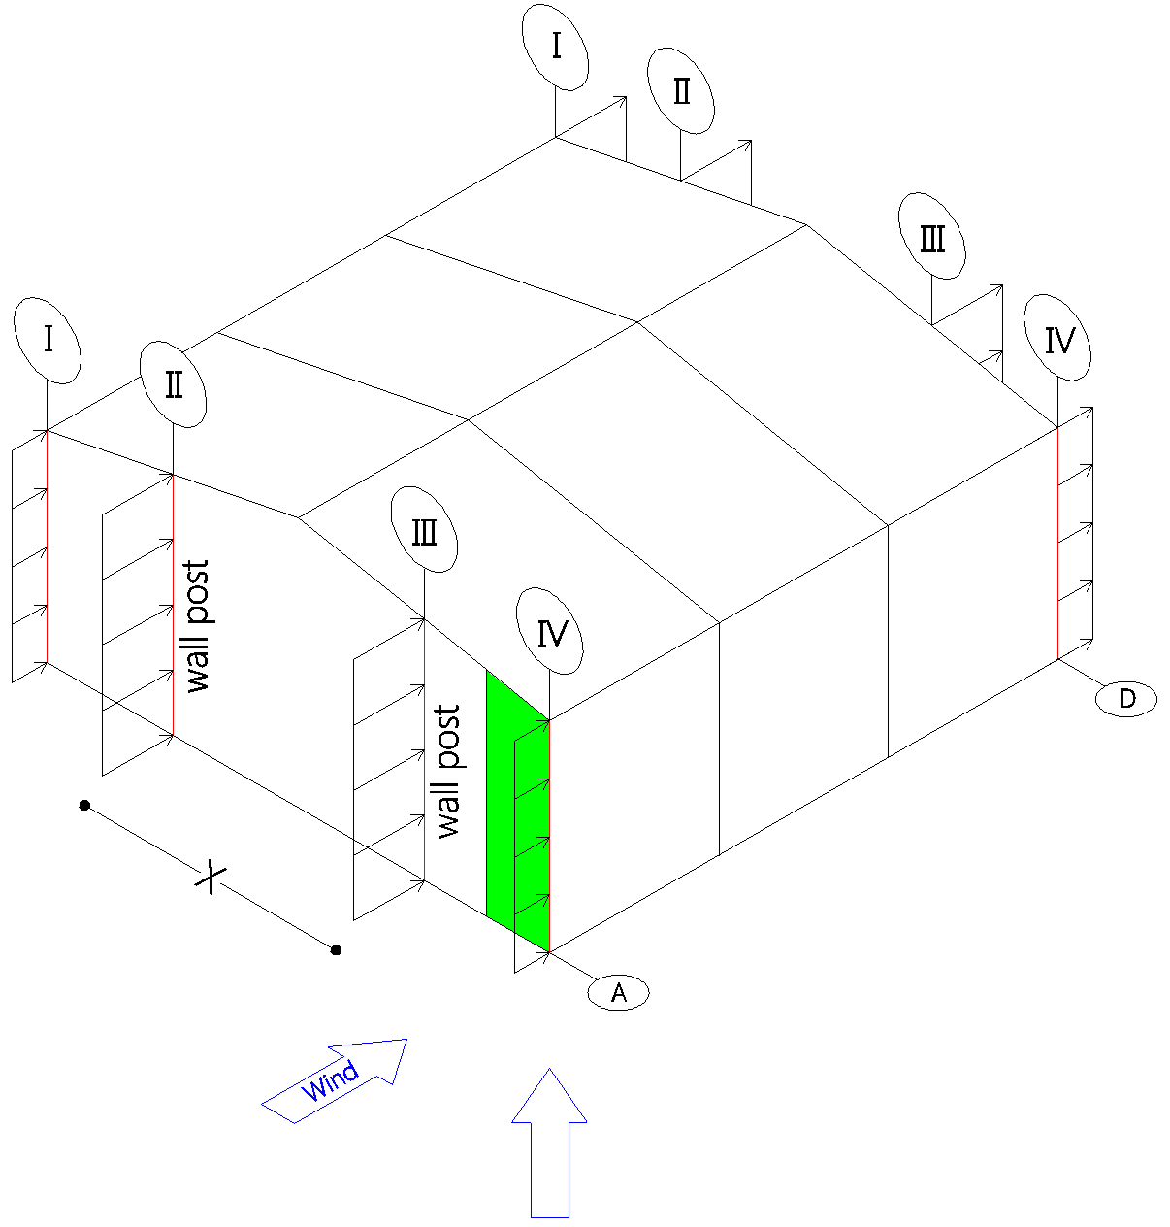
 | ورودی ها |  |  |  |  |  |  |  |  |  |  |  |  |  | قاعده مثلث | ارتفاع مثلث بزرگ | ارتفاع مثلث کوچک
(X) | فاصله بین 2 وال پُست | B/2 | 10.00 |  |  |  |  |  |  |  |  |  | B/2 | 10 | 5 | 2 | 1
(B) | عرض دهانه سوله | 20 |  |  |  |  |  |  |  |  |  |  | B/3 | 6.6666666667
 | فشار خارجی | شماره ستون |  |  |  |  |  |  |  |  |  |  | B/4 | 5
 |  | I | II | III | IV
𝐾𝑁/𝑚
 | A | 1.40 | 4.19 | 4.19 | 2.15
 | D | -1.03 | -3.08 | -3.08 | -1.50 |  |  |  |  |  |  |  | I | II | III | IV
 | ارتفاع ستون | 8.00 | 9.00 | 9.00 | 8.00 |  |  |  |  |  |  |  | 1.6835002667 | 5.033495747 | 5.033495747 | 1.6835002667 | 0.65299404286
 |  |  |  |  |  |  |  |  |  |  |  |  | -1.1223335112 | -3.3556638314 | -3.3556638314 | -1.1223335112 | -0.43532936191
 |  | 1.8705558519 | 5.5927730523 | 5.5927730523 | 1.8705558519
 | 0.72554893651 | 14.964446816 | 50.33495747 | 50.33495747 | 14.964446816

CpCg | A | 0.75 | 0.75 | 0.75 | 1.15
 | D | 0.55 | 0.55 | 0.55 | 0.8 |  | فشار خالص | شماره ستون |  |  |  | case 1
 |  | I | II | III | IV |  |  | I | II | III | IV
 | سطح بادگیر | 20.625 | 69.375 | 69.375 | 20.625 | 0.45 | A | 3.09 | 9.23 | 9.23 | 3.83 | 1.6835002667 | 5.033495747 | 5.033495747 | 1.6835002667
 |  |  |  |  |  | 0.45 | D | 0.65 | 1.96 | 1.96 | 0.19 | 0.495 | 2.7684226609 | 2.7684226609 | 0.495
 | مستطیلی | 20 | 60
 | مثلثی | 0.625 | 9.375
 | کل ناحیه مثلثی | 10 |  |  |  |  | فشار خالص | شماره ستون |  |  |  | case 2
 |  |  |  |  |  |  |  | I | II | III | IV
 |  | 10 |  |  |  |  | A | 0.28 | 0.84 | 0.84 | 1.03 | -1.1212111777 | -3.3523081675 | -3.3523081675 | -1.1212111777
 |  | 2.5 |  |  |  |  | D | -2.15 | -6.43 | -6.43 | -2.62 | -0.32967 | -1.8437694921 | -1.8437694921 | -0.32967
 | ارتفاع مثلث | 0.5

 | عرض سوله | 20
 | اختلاف ارتفاع | 2

 | ارتفاع وال پُست | 8.5

